ABRIL 2022
DIRECCIÓN DE ALUMBRADO PÚBLICO
INFORME MENSUAL

MES |  | DEL | AL | AÑO | RECIBIDOS
01 AL 30 ABRIL 2022 |  |  |  |  | 558

 | ACCIONES REALIZADAS

ACCIONES |  |  |  |  | TOTAL GRAL | ACCIONES | TOTAL GRAL
Cambio de Luminaria |  |  |  |  | 2 | Luminaria Reparada | 252
Cambio de Poste |  |  |  |  | 0 | Reinstalacion de luminaria | 0
Circuito Reparado |  |  |  |  | 55 | Reparacion de Reflector | 0
Circuito Restablecido |  |  |  |  | 0 | Retiro de la Base del Poste | 0
Excavacion de Cepas e Instalacion de Anclas |  |  |  |  | 0 | Retiro de Poste (Concreto) | 0
Instalacion de Adornos Patrios |  |  |  |  | 0 | Retiro de Poste (Metalico) | 0
Instalacion de Luminarias |  |  |  |  | 26 | Retiro de Reflector o Luminaria | 0
Instalacion de Poste |  |  |  |  | 4 | Se encontro Funcionando Normal | 0
Instalacion de Reflector (Provicional) |  |  |  |  | 0 | Se Recogio Luminaria Caida | 0
Instalacion de Reflectores |  |  |  |  | 0 | Servicio | 90
 |  |  |  |  |  | Otros (tendido de linea) | 0
 |  |  |  |  |  | Total Servicios | 429
Los servicios realizados consisten en el apoyo a diversas dependencias y atención de reportes
ORIGEN DE REPORTES |  |  |  |  |  | COLONIAS DE MAYOR INCIDENCIA
VIA TELEFONICA |  |  |  |  | 410 | CENTRO TLAQUEPAQUE
OFICIO |  |  |  |  | 43 | EL VERGEL
PLATAFORMA CIUDADANA |  |  |  |  | 39 | SAN MARTIN DE LAS FLORES
CORRECTIVO INTERNO |  |  |  |  | 80 | FRACC. REVOLUCION
OTRO (SUPERVICION AREA TECNICA) |  |  |  |  |  | FOVISSTE MIRAVALLE
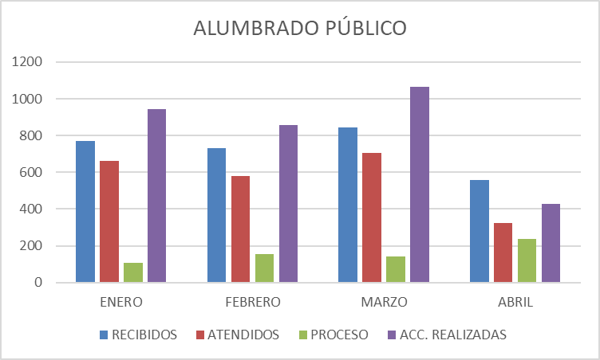

OBSERVACIONES:
Se Acudió A Las Preparatorias: 6 Miravalle, 12 Modulo Tlaquepaque, Toluquilla, Y Santa Anita Con El Programa Sendero Seguro

Mercado Juárez: Cambio De Iluminación En La Zona De Artesanías, He Instalación De Energía En Comercios En La Zona Media Del Mercado

Apoyo A Protección Civil: Se Realizó El Retiro De Dos Postes Los Cuales Fueron Siniestrados

Servicios En Movimiento Col Paseos Del Prado. Reparación De 06 Luminarias

Se Apoyó Con Tomas De Corriente Para Las Pantallas Que Se Instalaron En San Martin De Las Flores Y Presidencia Con Motivo De La Judea

Se Apoyó Con Tomas De Corriente En La Unidad Álvarez Del Castillo Con Motivo Del Día De Niño

Se Apoyó Con Tomas De Corriente Y Planta De Luz Con Motivo Del Evento De Madre Tierra En El Bosque Urbano

Hoja1
ALUMBRADO PÚBLICO

REPORTES | ENERO | FEBRERO | MARZO | ABRIL
RECIBIDOS | 769 | 732 | 844 | 558
ATENDIDOS | 661 | 579 | 704 | 322
PROCESO | 108 | 153 | 140 | 236
ACC. REALIZADAS | 943 | 858 | 1,064 | 429

